Ativo livre de risco
Taxa SELIC anual | 11.65%
Dias Úteis de Janeiro | 23 | OBS.: Calculamos a taxa efetiva para 23 dias úteis do mês de Janeiro, a partir do dado obtido pelo histórico da taxa SELIC, do período entre 31/12/2023 até 31/01/2024. Nesse período, a taxa SELIC foi de 11,65%, refletida ao longo de todo esse período.

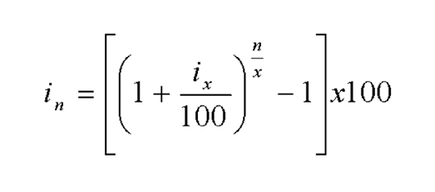
Ativo Livre de Risco
1.0109%
 |  | A transformação de 252 dias úteis no ano para o período de 23 dias foi a partir da fórmula:
 |  | Sendo x = 252, n = 23, ix = taxa anual e in = taxa mensal.

FONTE:
https://www.bcb.gov.br/estabilidadefinanceira/selicdadosdiarios

